상품제안서
사출형 크라프트 점착메모지 (HS-220-01) | 상품코드: S22484

 |  |  |  |  |  |  | 02-713-8555 | www.synergygift.co.kr
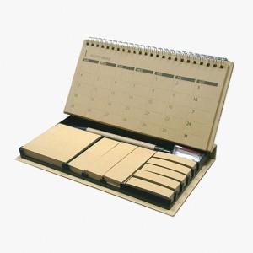

【상세/제작정보】

【인쇄/포장옵션】 | 검정1도 / 포장불가능

【공급단가】 | 수량 | 1,000~ | 2,000~ | 3,000~ | 5,000~ | 10,000~
*VAT별도 | 단가 | 4,550원 | 4,480원 | 4,200원 | 3,900원 | 3,800원

【상품 URL】 | https://www.synergygift.co.kr:443/src/goods_detail.php?gdno=22484

